상품제안서
빅 오렌지파인(투명필통케이스세트) | 상품코드: F06993

 |  |  |  |  |  |  | 02-412-0044 | www.easy1.co.kr
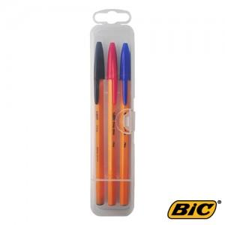

【상세/제작정보】

【인쇄/포장옵션】 | 실크 / 플라스틱케이스

【공급단가】 | 수량 | 300~ | 1,000~ | 2,000~ | 3,000~ | 5,000~
*VAT별도 | 단가 | 950원 | 910원 | 880원 | 850원 | 810원

【상품 URL】 | http://www.easy1.co.kr/src/goods_detail.php?gdno=6993

